Revision
Phase |  | UR |  | Project Name |  | TMSS - Warranty Campaign |  |  |  |  |  |  |  |  | Page
Block Name |  |  |  | Service Module |  |  |  |  |  | Function Name |  | Campaign Management | Created | By
Document Name |  |  |  | Revision Historical Record |  |  |  |  |  |  | Title | Campaign Management | Updated | By

 | Revision Historical Record |  |  |  | Revision a.b means "a = official release, b = modification/change"

 | Revision |  | Author |  |  |  | Revised Date | Reviewed By | Revision Description

Probability
Impact
Impact

Objective
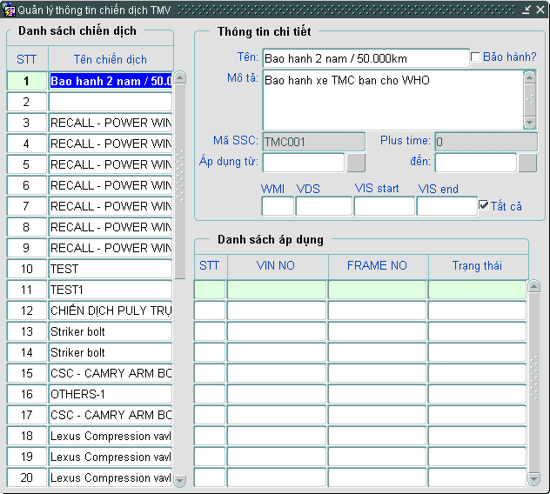
Phase |  |  |  | UR | Project Name | TMSS - Warranty Campaign |  |  |  |  |  | Page
Block Name |  |  |  |  | Service Module |  |  | Function Name | Campaign Management |  | Created | By
Document Name |  |  |  |  | Function Outline - Screen |  |  | Title | Campaign Management |  | Updated | By

Description

 | 1. OBJECTIVE |  |  |  |  |  |  |  |  | 3. SCREEN IMAGE

 |  |  | Màn hình Quản lý chiến dịch bảo hành TMV |  |  |  |  |  |  | Màn hình 'Quản lý chiến dịch Bảo hành TMV'
 |  |  | - Khai báo chiến dịch bảo hành, nhập các thông tin về chiến dịch bảo hành
 |  |  | - Nhập số Vin, import số Vin nằm trong chiến dịch bảo hành
 |  |  | - Hiển thị thông báo xe nằm chiến dịch bảo hành ở màn hình Thông tin xe

 | 2. | OPERATION FLOW

 |  | TMSS System |  |  |  |  | Manual Operation

Campaign Management

User

Campaign

